关系图
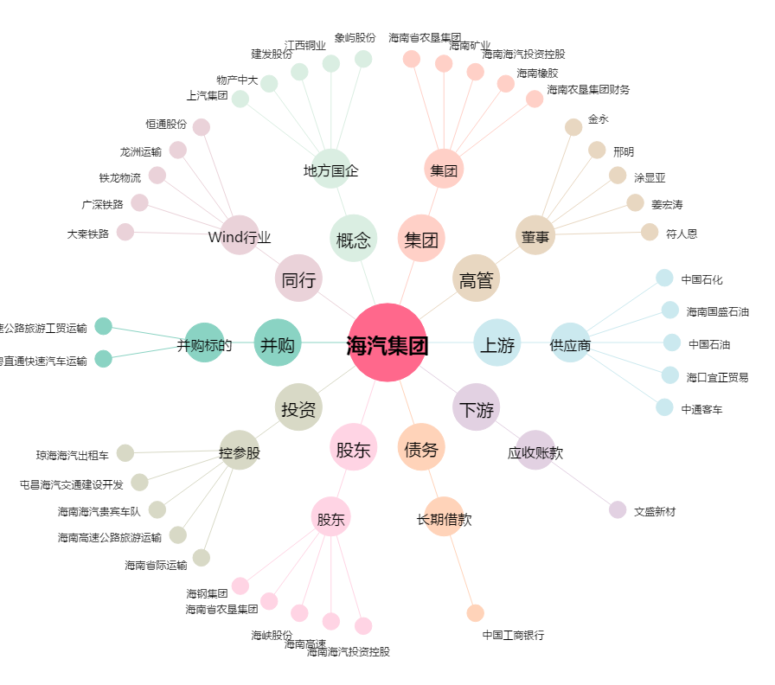
海汽集团[603069.SH] - 关系概览图

